テストケース作成の観点
テストケース作成の観点
（１）Noの振り方について
「大」項目：機能一覧表の機能ごとに連番を振る。
「中」項目：プログラムの規模によって連番を振っても良い。必要なければ「1」とする。
「小」項目：大・中項目の組み合わせごとに連番を振る。

（２）テスト対象の入力値が範囲の場合（例：１～10までが正常値の場合）
入力値のテストケースに次を値のテストを必ず含めること。（境界値分析を行う）
ただし、それぞれのパターンを別のテストケースにすること。
・範囲の最小値
・範囲の最大値
・範囲の最小値-1
・範囲の最大値+1

（３）条件分岐のテストの網羅性について
テストの網羅性として、「複数条件網羅」を適用する。
【複数条件網羅とは】
下図のように条件分岐に二つ以上の条件がある場合は、条件Aと条件Bの「真」「偽」の
すべての組み合わせをテストすること。
A OR B
処理①
処理①
False

True

〔テストケースのパターン〕
〔処理の流れ〕

テストエビデンス（作成例）
テストケースNo | 1-1-1
①テストケースごとに橙色のヘッダーを付ける
②D列に「テストケースNo」を入力する
※「テスト仕様書」の「No」と一致させる
エビデンス画像②

テストケースで確認する期待値は
分かりやすく線で囲む。
テストケースNo | 1-1-2

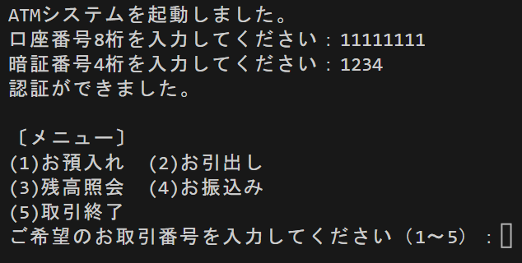

テストケースNo | 1-1-3

エビデンス画像③

テストケースNo | 1-1-4

エビデンス画像④

